Catalogus


 |  |  |  |  |  |  |  |  |  |  |  |  | = kolommen VERPLICHT in te vullen door leverancier / colonnes à remplir par le fournisseur OBLIGATOIRE / colums required to be filled in by supplier OBLIGATORY
 |  |  |  |  |  |  |  |  |  |  |  |  | = kolommen INDIEN VAN TOEPASSING in te vullen door leverancier / colonnes à remplir par le fournisseur LE CAS ECHEANT / colums required to be filled in by supplier IF APPICABLE

 |  |  |  |  |  |  |  |  |  |  |  | VOORBEELD van artikel in rij 24 als hulp / EXEMPLE d'article à la ligne 24 comme aide / EXAMPLE of article in row 24 as aid

CATALOGUS - HUIS |  |  |  |  |  |  |  |  |  |  |  |  |  |  |  |  |  |  |  |  |  |  |  |  |  |  |  |  |  |  |  |  |  |  |  |  |  |  |  |  |  |  |  |  |  |  |  |  |  |  |  |  |  |  |  |  |  |  |  |  |  |  |  |  |  |  |  |  |  |  |  |  |  |  |  |  |  |  |  |  |  |  |  |  |  |  |  | mostly: innercarton |  |  |  |  | mostly : outercarton |  |  |  |  | mostly: pallet |  |  |  |  | sometimes: truck - alternatieve eenheid
INFORMATION BASE UNIT |  |  |  |  |  |  |  |  |  |  |  |  |  |  |  |  |  |  |  |  |  |  |  |  |  |  |  |  |  |  |  |  |  |  |  |  |  |  |  |  |  |  | CLASSIFICATION MATERIAL HOUSE |  |  |  |  |  |  |  |  | CLASSIFICATION FOSTPLUS/ RECUPEL/BEBAT |  |  |  |  |  |  |  |  |  |  |  | CLASSIFICATION CASH DESK |  |  |  |  | CLASSIFICATIION SCAN CATALOG |  |  |  | CLASSIFICATIE LOGISTIEK |  |  |  |  |  |  |  |  | CLASSIFICATION LABELS |  |  |  |  |  | INFORMATION PACKING UNIT 1 |  |  |  |  | INFORMATION PACKING UNIT 2 |  |  |  |  | INFORMATION PACKING UNIT 3 |  |  |  |  | INFORMATION PACKING UNIT 4 |  |  |  |  | INFORMATION MRP |  |  |  |  |  |  |  |  |  |  |  |  |  |  |  |  |  |  |  |  |  |  |  |  |  |  |  |  |  |  |  |  |  | enkel invullen indien het artikel onderdeel is van een set
Same as article code on packing slip and invoice |  | Navision artikel nummer |  | EAN code | HE = EAN-code known Z1 = EAN code created by Floralux |  | Max. nieuwe SKU aanmaken | Max. nieuwe SKU aanmaken | Max. nieuwe SKU aanmaken | Max. nieuwe SKU aanmaken | Max. nieuwe SKU aanmaken | PC = PIECE INB = BOX LM / SET / DPL |  |  | Please enter Dutch description in case English is not available | Please enter Dutch description in case German is not available | check kolom A |  |  | max 3 decimals |  |  |  |  |  |  | CM | Free text | 21% = 1 12% = 2 6% = 3 | see tab: " VAT purchase" | See tab: "country of origin" | intrastatcode (8-cijferige code) | Overkoepelend A = Active NA = Not active VS = Set active OS = Onderdeel Set Actief | ddmmjjjj | Vestigingsspecifiek DDZ VA = Vestiging actief VN = Vestiging niet actief | Vestigingsspecifiek HAM VA = Vestiging actief VN = Vestiging niet actief | Vestigingsspecifiek SPL VA = Vestiging actief VN = Vestiging niet actief | Vestigingsspecifiek SPL VA = Vestiging actief VN = Vestiging niet actief | Vestigingsspecifiek P900 VA = Vestiging actief VN = Vestiging niet actief | Vestigingsspecifiek P910 VA = Vestiging actief VN = Vestiging niet actief |  | HUIS = 10 TUIN = 20 HORECA = 30 ALGEMEEN = 90 | Composition basic unit |  |  | If brand not available in the list: inform your contact person |  |  |  |  | Y = ja N = nee |  |  |  |  |  |  |  |  |  |  |  |  | Y = ja N = nee | Y = ja N = nee | Y = ja N = nee |  |  | Opname in alternatieve catalogus |  |  | ddmmyyyy | Y = ja | Y = ja | Y = ja |  | Y = ja | Y = ja | Y = ja | Formaat UN xxxx | Y = ja |  |  |  |  |  | L KG S DOSIS | Quantity alternative unit | See tab "unit of quantity" | Quantity base unit (number of base units in this unit of quantity) |  | enkel indien verschillend van barcode basiseenheid en vpe 1 Only in case of different EAN code base unit | Quantity alternative unit | See tab "unit of quantity" | Quantity base unit (number of base units in this unit of quantity) |  | enkel indien verschillend van barcode basiseenheid en vpe 1 Only in case of different EAN code base unit | Quantity alternative unit |  | Quantity base unit (number of base units in this unit of quantity) |  | enkel indien verschillend van barcode basiseenheid en vpe 1 Only in case of different EAN code base unit | Quantity alternative unit | ZUM | Quantity base unit (number of base units in this unit of quantity) |  | zone | ND = Geen planning V1 = bestelpunt planning PD = MRP bestelling | Verplicht veld bij V1 | Moet lager zijn dan bestelpunt | Verplicht veld bij V1 en PD zie extra kolom F | Verplicht veld bij V1 en PD EX = exact FX = vast |  |  | see tab "rounding value" | check kolom H |  |  |  |  | number of weekdays (Monday-Sunday) | Normale besteleenheid VERPLICHT VELD | Kleinste bestelhoeveelheid kleiner dan Basis hoev. AK (kolom AW) Smallest order quantity |  |  | Aankoop-eenheid |  |  |  |  |  |  |  |  |  | Verkoop-eenheid | Netto prijs afgerond op 4 cijfers na de komma | Recommended retail price (inc. VAT) |  |  |  |  | Y = Enkel afneembaar in set N = Buiten de set bestelbaar
Artikelcode leverancier | Artikelcode Leverancier SET | Oud artikelnummer | Artikelnummer SAP | Barcode basiseenheid | EAN categorie | Hoofd-EAN | Extra EAN-code | Extra EAN-code | Extra EAN-code | Extra EAN-code | Extra EAN-code | Basiseenheid | Commerciele omschrijving Nederlands (max.40 tekens!) | Commerciele omschrijving Frans (max.40 tekens!) | Commerciele omschrijving Engels (max.40 tekens!) | Commerciele omschrijving Duits (max.40 tekens!) | Goederengroep | Product hiërarchie | Product hiërarchie | Bruto gewicht | Gewichtseenheid | Volume | Volume-eenheid | Lengte | Breedte | Hoogte | Maateenheid | Grootte/afmeting commercieel | BTW verkoop | BTW aankoop | Land van herkomst | Goederencode (8 cijfers) | Status (overkoepelend) | Overkoepelend: Geldig van | Status DDZ | Status HAM | Status SPL | Status Evergem | Status P900 ecomm NL | Status P910 ecomm BE | Vestiging: Geldig van | Profit center | Materiaal | Seizoen | Vorm | Merk | Kleur | Geur/geurloos | Chemisch/organisch/bio | Assortiment | Fostplus relevant | Recupel 1 Code | Recupel 1 Aantal | Recupel 2 Code | Recupel 2 Aantal | Recupel 3 Code | Recupel 3 Aantal | Bebat 1 Code | Bebat 1 Aantal | Bebat 2 Code | Bebat 2 Aantal | Bebat 3 Code | Bebat 3 Aantal | Punten verzamelen | Ecocheques toegelaten | Korting cumul? | Leeggoed bedrag | Leeggoed code | Cataloog DDZ | Cataloog HAM | Cataloog SPL | Art. onbesch tot | Batch Nr opslaan | Serie Nr opslaan | Vervaldag opslaan | Min. dagen tot vervaldatum | Breekbaar | Verzenden in gesloten zak | Label met PIJL omhoog | Gevaarlijke stoffen ID | Deel van een BOM | Affiche | Afmeting | Inhoud | Eticket | Prijskaartje | Alternatieve eenheid | X | Alternatieve HE | Y | Basis HE | Barcode | X | Alternatieve HE | Y | Basis HE | Barcode | X |  | Y | Basis HE | Barcode |  |  |  | Basis HE | Magazijnlocatie | Planningskenmerk | Bestelpunt | Veiligheidsvoorraad | Planner | Seriegroottemethode | Min seriegrootte | Max seriegrootte | Afrondingswaarde | Artikelprijsgroep | Prijsartikel | Inkoopgroep | Leverancier | Gebr lev | Gepl. levertijd | Basis hoev. AK | Min. bestelEH | Aankoopprijs | Prijs hoeveelheid | Prijsbesteleenheid | Autom. sourc | VK-prijs DDZ | VK-prijs HAM | VK-prijs SPL | VK-prijs S600 | VK-prijs S601 | VK-prijs S602 | VK-prijs S603 | VK-prijs S604 | VK eenheid | Standaardprijs | Adviesprijs leverancier | Algemene toeslag | Retributietaks | GOEDERENGROEP OMSCHRIJVING | aantal onderdeel in set | verplicht in set af te nemen
Code article fournisseur |  |  |  | Code-barre |  | EAN principal | Description néerlandais | Description français | Description Allemand | Description anglais | Groupe articles | Unité base | Description néerlandais (max. 40 caractères!) | Description Français (max. 40 caractères!) | Description Anglais (max. 40 caractères!) | Description Allemand (max. 40 caractères!) | Groupe articles | Hiérarchie du produit | Hiérarchie du produit | Poids brut | Unité de poids | Volume | Unité de volume | Verkoopseenheid | Verkoopseenheid | Verkoopseenheid | Verkoopseenheid | Taille/dimension | VAT vente | VAT achat | Pays d'origine | Nomenclature produit |  |  |  |  |  |  |  |  |  | Profit center | Matériau | Saison | Forme | Marque | Couleur | Odeur/inodore | Chimique/organique/bio | Gamme de produits | Fostplus relevant | Recupel code | Número de Recupel | Recupel code | Número de Recupel | Recupel code | Número de Recupel | Bebat code | numéro de recupel | Bebat code | numéro de recupel | Bebat code | numéro de recupel |  |  |  |  |  |  |  |  |  |  |  |  |  |  |  |  |  |  |  |  |  |  |  |  | numéro | Unité alternative | numéro | Unité base | Code-barre (alt. unité) | numéro | Unité alternative | numéro | Unité base | Code-barre (alt. unité) | numéro | Unité alternative | numéro | Unité base | Code-barre (alt. unité) |  |  |  | Unité base | emplacement de l'entrepôt | Type planification | Point de commande | Stock de sécurité | Gestionnaire | Méthode lotissement | Taille lot min | Taille lot max | Valeur arrondie | Groupe d'articles | Grpe marchandises 1 | Grpe acheteurs | Fournisseur |  | Délai prév.livr | Quan. Base | Quan. Minimum | Prix d'achat | 100 | prix quantité | Dét auto src | Prix de vente DDZ | Prix de vente HAM | Prix de vente SPL | ECOMM -BE | ECOMM -NL | ECOMM -FR | ECOMM -DE | ECOMM - LU | Quan de vente | Aankooprijs Prix d'achat | Prix de Vente Conseillé |  | Taxe de retribution
Supplier article code |  |  |  | Barcode basic unit |  | Main EAN | Description Dutch | Description French | Description German | Description English | Commodity Group | Base Unit | Description Dutch (max. 40 characters!) | Description French (max. 40 characters!) | Description English (max. 40 characters!) | Description German (max. 40 characters!) | Commodity Group | Product hierarchy | Product hierarchy | Gross Weight | Weight unit | Volume | Volume unit |  |  |  |  | Size/Dimensions | VAT sales | VAT purchase | Country of origin | Commodity code |  |  |  |  |  |  |  |  |  | Profit center | Material | Season | Shape | Brand | Color | Odor/odorless | Chemical/organic/bio | Product range | Fostplus relevant | Recupel code | recupel number | Recupel code | recupel number | Recupel code | recupel number | bebat code | bebat number | bebat code | bebat number | bebat code | bebat number |  |  |  |  |  |  |  |  |  |  |  |  |  |  |  |  |  |  |  |  |  |  |  |  | number | Alternative unit | number | Base unit | Bar code (alt. unit) | number | Alternative unit | number | Base unit | Bar code (alt. unit) | number | Alternative unit | number | Base unit | Bar code (alt. unit) |  |  |  | Base unit | warehouse location | Planning feature | Order point | Safety stock | Planner | Series size method | Min series size | Max series size | Rounding value | Article price group | Commodity group 1 | Purchasing Group | Supplier |  | Planned del.time | Basic quantity | Min. Order quan. | Purchase price | 100 | Price order unit | Autom. sourc | Sales price DDZ | Sales price Ham | Sales price SPL |  |  |  |  |  | Sales unit | Purchase price | Recommended Sales Price |  | Retribution fee
 |  |  |  |  |  |  |  |  |  |  |  |  |  |  |  |  |  |  |  |  |  |  |  |  |  |  |  |  | verkoop | aankoop |  |  |  |  |  |  |  |  |  |  |  |  |  |  |  |  |  |  |  |  |  |  |  |  |  |  |  |  |  |  |  |  |  |  |  |  |  |  |  |  |  |  |  |  |  |  |  |  |  |  |  |  |  |  |  |  |  |  |  |  |  |  |  |  |  |  |  |  |  |  |  |  |  |  |  |  |  |  |  |  |  |  |  |  |  |  |  |  |  |  |  |  |  | per 100 PC | 100 |  |  | per 1 PC | per 1 PC | per 1 PC | per 1 PC | per 1 PC | per 1 PC | per 1 PC | per 1 PC |  | per PC | per 1 PC | per 100 ST | per 100 PC
IDNLF |  | MARA-BISMT | MATNR | MARA-EAN11 | NUMTP | HPEAN | MEAN-EAN11_1 | MEAN-EAN11_2 | MEAN-EAN11_3 | MEAN-EAN11_4 | MEAN-EAN11_5 | MEINS | MAKTX_NL | MAKTX_FR | MAKTX_EN | MAKTX_DE | MATKL | MARA-PRDHA | MVKE-PRODH | BRGEW | GEWEI | VOLUM | VOLEH | LAENG | BREIT | HOEHE | HOEHE | GROES | TAXKM1 | MWSKZ | HERKL | CCNGN | MARA-MSTAE | MARA-MSTDE | MMSTA_P010 | MMSTA_P020 | MMSTA_P030 | MMSTA_P100 | MMSTA_P900 | MMSTA_P910 | MARC-MMSTD | PRCTR | MEME_MAT1 | MEME_MAT2 | MEME_MAT3 | MEME_MAT4 | MEME_MAT5 | MEME_MAT6 | MEME_MAT7 | MEME_MAT8 | FOSTPLS_RE | MEME_REC1 | MEME_REC1A | MEME_REC2 | MEME_REC2A | MEME_REC3 | MEME_REC3A | MEME_BEB1 | MEME_BEB1A | MEME_BEB2 | MEME_BEB2A | MEME_BEB3 | MEME_BEB3A | POS_CHAR1 | POS_CHAR2 | POS_CHAR3 | POS_CHAR4 | POS_CHAR5 | CATALOG_CHAR2 | CAT_CHAR2A | CAT_CHAR2B | CATALOG_CHAR3 | LOG_CHAR01 | LOG_CHAR02 | LOG_CHAR03 | LOG_CHAR04 | LOG_CHAR05 | LOG_CHAR06 | LOG_CHAR07 | LOG_CHAR08 | LOG_CHAR09 | LAB_CHAR1 | LAB_CHAR2 | LAB_CHAR5 | LAB_CHAR4 | LAB_CHAR7 | LAB_CHAR8 | UMREN_2 | MEINH_2 | UMREZ_2 |  | EAN11_2 | UMREN_3 | MEINH_3 | UMREZ_3 |  | EAN11_3 | UMREN_4 | MEINH_4 | UMREZ_4 |  | EAN11_4 | UMREN_5 | MEINH_5 | UMREZ_5 |  | LGPBE | MARC-DISMM | MARC-MINBE | MARC-EISBE | MARC-DISPO | MARC-DISLS | MARC-BSTMI | MARC-BSTMA | MARC-BSTRF | KONDM | MVKE-PMATN | EKGRP | LIFNR | RELIF | APLFZ | NORBM | EINE-MINBM | Purchasing price |  | BPRME | AUT_SOURCE | Sales price 1 | Sales price 2 | Sales price 3 | VKP0_S600 | VKP0_S601 | VKP0_S602 | VKP0_S603 | VKP0_S604 | VRKME | STPRS |  | ZC00 | ZC03 |  | MENGE | STLST
12345 |  |  |  | 12345678910 | HE | X |  |  |  |  |  | PC | Tulp geel 45 cm | Tulipe jaune 45 cm | Tulip yellow 45cm | Tulpe gelb 45 cm | 101060701 | 001000010000600007 | 001000010000600007 | 0.01 | KG | 0.0001 | M3 | 1 | 1 | 45 | CM | 1X1X45CM | 1 | AD | CN | 61159691 | A |  | VA | VN | VN | VA | VN | VN |  | 10 | POLYESTER |  |  |  |  |  |  |  | Y |  |  |  |  |  |  |  |  |  |  |  |  | Y | Y | Y |  |  | DDZ_ZONE_W | HAM_ZONE_W | SPL_ZONE_W |  |  |  |  |  |  |  |  | UN 5633 |  | STANDAARD A4 |  |  | RH3 | B |  | 1 | INB | 12 | PC | 2345678901 | 1 | out | 36 | PC | 3456789012 | 1 | pal | 360 | PC | 4567890123 | 600 | ZUM | 1000 | ST | W | ND |  |  |  |  |  |  | 12 | FA |  | X21 | 1000201 | X | 3 | 36 | 36 |  | 100 | PC | X | 0.00 | 0.00 | 0.00 | 0.00 | 0.00 | 0.00 | 0.00 | 0.00 | PC | 0.00 | 0.00 |  | 0.0000 | losse bloemen/blad
1007143 |  |  |  | 5413448165111 |  |  |  |  |  |  |  | 0.5 | DCM Mierenspray XXL | Spray anti-fourmis XXL DCM |  |  | mierenspray | biorationals | bior_insect_control |  |  |  |  |  |  |  |  |  | 21 | 21 | AT |  |  |  |  |  |  |  |  |  |  |  |  |  |  |  |  |  |  |  |  | TRUE | TRUE | TRUE | TRUE | TRUE | TRUE | FALSE | FALSE | FALSE | FALSE | FALSE | FALSE | universeel | universeel | universeel | universeel | universeel | insectenbestrijders | insectenbestrijders | insectenbestrijders | insectenbestrijders | actief | actief | actief | actief | actief | actief | actief | actief | actief | eigen_label | eigen_label | eigen_label | eigen_label | eigen_label | eigen_label |  |  |  |  |  |  | KAR | 12 |  | 15413448165118 |  | EP | 960 |  |  |  |  |  |  |  |  |  |  |  |  |  |  |  |  |  |  | 907498 |  |  |  | 12
1007144 |  |  |  | 5413448165128 |  |  |  |  |  |  |  | 0.45 | DCM Mierenpoeder XXL | Poudre anti-fourmis XXL DCM |  |  | mierenpoeder | biorationals | bior_insect_control |  |  |  |  |  |  |  |  |  | 21 | 21 | AT |  |  |  |  |  |  |  |  |  |  |  |  |  |  |  |  |  |  |  |  | TRUE | TRUE | TRUE | TRUE | TRUE | TRUE | FALSE | FALSE | FALSE | FALSE | FALSE | FALSE | universeel | universeel | universeel | universeel | universeel | insectenbestrijders | insectenbestrijders | insectenbestrijders | insectenbestrijders | actief | actief | actief | actief | actief | actief | actief | actief | actief | eigen_label | eigen_label | eigen_label | eigen_label | eigen_label | eigen_label |  |  |  |  |  |  | CS | 1 |  | 5413448165128 |  | EP | 1176 |  |  |  |  |  |  |  |  |  |  |  |  |  |  |  |  |  |  | 907498 |  |  |  | 1
1007086 |  |  |  | 5413448164343 |  |  |  |  |  |  |  | 1 | DCM Lijmval voor Potgrondvliegjes | DCM Piège englué pour les Mouches des terreaux |  |  | lijmval_voor_potgrondvliegjes | biorationals | bior_traps_attractants |  |  |  |  |  |  |  |  |  | 21 | 21 | GB |  |  |  |  |  |  |  |  |  |  |  |  |  |  |  |  |  |  |  |  | TRUE | TRUE | TRUE | TRUE | TRUE | TRUE | FALSE | FALSE | FALSE | FALSE | FALSE | FALSE | universeel | universeel | universeel | universeel | universeel | vallen_en_feromonen | vallen_en_feromonen | vallen_en_feromonen | vallen_en_feromonen | actief | actief | actief | actief | actief | actief | actief | actief | actief | eigen_label | eigen_label | eigen_label | eigen_label | eigen_label | eigen_label |  |  |  |  |  |  | KAR | 12 |  | 15413448164340 |  | EP | 4968 |  |  |  |  |  |  |  |  |  |  |  |  |  |  |  |  |  |  | 904611 |  |  |  | 12
1007077 |  |  |  | 5413448164169 |  |  |  |  |  |  |  | 2 | DCM Graszaad met Miniclover | Semences de Gazon avec Minitrèfles DCM |  |  | graszaad_miniclover | seeds | seed_normal |  |  |  |  |  |  |  |  |  | 6 | 6 | BE |  |  |  |  |  |  |  |  |  |  |  |  |  |  |  |  |  |  |  |  | TRUE | TRUE | TRUE | TRUE | TRUE | TRUE | FALSE | FALSE | FALSE | FALSE | FALSE | FALSE | gazon | gazon | gazon | gazon | gazon | zaden | zaden | zaden | zaden | actief | actief | actief | actief | actief | actief | actief | actief | actief | eigen_label | eigen_label | eigen_label | eigen_label | eigen_label | eigen_label |  |  |  |  |  |  | CS | 1 |  | 5413448164169 |  | EP | 160 |  |  |  |  |  |  |  |  |  |  |  |  |  |  |  |  |  |  | 900525 |  |  |  | 1
1007078 |  |  |  | 5413448164176 |  |  |  |  |  |  |  | 1.9 | DCM Graszaad met Miniflower | Semences de Gazon avec Minifleurs DCM |  |  | graszaad_miniflower | seeds | seed_normal |  |  |  |  |  |  |  |  |  | 6 | 6 | BE |  |  |  |  |  |  |  |  |  |  |  |  |  |  |  |  |  |  |  |  | TRUE | TRUE | TRUE | TRUE | TRUE | TRUE | FALSE | FALSE | FALSE | FALSE | FALSE | FALSE | gazon | gazon | gazon | gazon | gazon | zaden | zaden | zaden | zaden | actief | actief | actief | actief | actief | actief | actief | actief | actief | eigen_label | eigen_label | eigen_label | eigen_label | eigen_label | eigen_label |  |  |  |  |  |  | CS | 1 |  | 5413448164176 |  | EP | 160 |  |  |  |  |  |  |  |  |  |  |  |  |  |  |  |  |  |  | 900525 |  |  |  | 1
1007069 |  |  |  | 5413448164534 |  |  |  |  |  |  |  | 4 | DCM Lavameel | Poudre de lave DCM |  |  | lavameel | fertilisers | fert_other |  |  |  |  |  |  |  |  |  | 6 | 6 | DE |  |  |  |  |  |  |  |  |  |  |  |  |  |  |  |  |  |  |  |  | TRUE | TRUE | TRUE | TRUE | TRUE | TRUE | FALSE | FALSE | FALSE | FALSE | FALSE | FALSE | universeel | universeel | universeel | universeel | universeel | lava | lava | lava | lava | actief | actief | actief | actief | actief | actief | actief | actief | actief | eigen_label | eigen_label | eigen_label | eigen_label | eigen_label | eigen_label |  |  |  |  |  |  | CS | 1 |  | 5413448164534 |  | EP | 160 |  |  |  |  |  |  |  |  |  |  |  |  |  |  |  |  |  |  | 900700 |  |  |  | 1
1007079 |  |  |  | 5413448164183 |  |  |  |  |  |  |  | 5 | DCM Decover® Pouzzolane | Decover® Pouzzolane DCM |  |  | decover_pouzzolane | cover_materials | covr_normal |  |  |  |  |  |  |  |  |  | 21 | 21 | BE |  |  |  |  |  |  |  |  |  |  |  |  |  |  |  |  |  |  |  |  | TRUE | TRUE | TRUE | TRUE | TRUE | TRUE | FALSE | FALSE | FALSE | FALSE | FALSE | FALSE | siergewassen | siergewassen | siergewassen | siergewassen | siergewassen | afdekmaterialen | afdekmaterialen | afdekmaterialen | afdekmaterialen | actief | actief | actief | actief | actief | actief | actief | actief | actief | eigen_label | eigen_label | eigen_label | eigen_label | eigen_label | eigen_label |  |  |  |  |  |  |  |  |  |  |  | EP | 160 |  |  |  |  |  |  |  |  |  |  |  |  |  |  |  |  |  |  | P360
1007081 |  |  |  | 5413448164206 |  |  |  |  |  |  |  | 5 | DCM Decover® Kokosschalen | Decover® Coques de coco DCM |  |  | decover_kokosschalen | cover_materials | covr_normal |  |  |  |  |  |  |  |  |  | 6 | 6 | BE |  |  |  |  |  |  |  |  |  |  |  |  |  |  |  |  |  |  |  |  | TRUE | TRUE | TRUE | TRUE | TRUE | TRUE | FALSE | FALSE | FALSE | FALSE | FALSE | FALSE | siergewassen | siergewassen | siergewassen | siergewassen | siergewassen | afdekmaterialen | afdekmaterialen | afdekmaterialen | afdekmaterialen | actief | actief | actief | actief | actief | actief | actief | actief | actief | eigen_label | eigen_label | eigen_label | eigen_label | eigen_label | eigen_label |  |  |  |  |  |  |  |  |  |  |  | EP | 224 |  |  |  |  |  |  |  |  |  |  |  |  |  |  |  |  |  |  | P360
1007067 |  |  |  | 5413448164503 |  |  |  |  |  |  |  | 5 | DCM Decover® Vermiculiet | Decover® vermiculite DCM |  |  | decover_vermiculiet | cover_materials | covr_normal |  |  |  |  |  |  |  |  |  | 21 | 21 | NL |  |  |  |  |  |  |  |  |  |  |  |  |  |  |  |  |  |  |  |  | TRUE | TRUE | TRUE | TRUE | TRUE | TRUE | FALSE | FALSE | FALSE | FALSE | FALSE | FALSE | siergewassen | siergewassen | siergewassen | siergewassen | siergewassen | afdekmaterialen | afdekmaterialen | afdekmaterialen | afdekmaterialen | actief | actief | actief | actief | actief | actief | actief | actief | actief | eigen_label | eigen_label | eigen_label | eigen_label | eigen_label | eigen_label |  |  |  |  |  |  |  |  |  |  |  | EP | 200 |  |  |  |  |  |  |  |  |  |  |  |  |  |  |  |  |  |  | P340
1007080 |  |  |  | 5413448164190 |  |  |  |  |  |  |  | 5 | DCM Decover® Puimsteen | Decover® Pierre Ponce DCM |  |  | decover_puimsteen | cover_materials | covr_normal |  |  |  |  |  |  |  |  |  | 21 | 21 | BE |  |  |  |  |  |  |  |  |  |  |  |  |  |  |  |  |  |  |  |  | TRUE | TRUE | TRUE | TRUE | TRUE | TRUE | FALSE | FALSE | FALSE | FALSE | FALSE | FALSE | siergewassen | siergewassen | siergewassen | siergewassen | siergewassen | afdekmaterialen | afdekmaterialen | afdekmaterialen | afdekmaterialen | actief | actief | actief | actief | actief | actief | actief | actief | actief | eigen_label | eigen_label | eigen_label | eigen_label | eigen_label | eigen_label |  |  |  |  |  |  |  |  |  |  |  | EP | 224 |  |  |  |  |  |  |  |  |  |  |  |  |  |  |  |  |  |  | P360
1007082 |  |  |  | 5413448164213 |  |  |  |  |  |  |  | 40 | DCM Potgrond Cocopeat | Terreau Cocopeat DCM |  |  | potgr_cocopeat | substrates | subs_potting_soil_norm |  |  |  |  |  |  |  |  |  | 21 | 21 | BE |  |  |  |  |  |  |  |  |  |  |  |  |  |  |  |  |  |  |  |  | TRUE | TRUE | TRUE | TRUE | TRUE | TRUE | FALSE | FALSE | FALSE | FALSE | FALSE | FALSE | universeel | universeel | universeel | universeel | universeel | potgrond | potgrond | potgrond | potgrond | actief | actief | actief | actief | actief | actief | actief | actief | actief | eigen_label | eigen_label | eigen_label | eigen_label | eigen_label | eigen_label |  |  |  |  |  |  |  |  |  |  |  | EP | 54 |  |  |  |  |  |  |  |  |  |  |  |  |  |  |  |  |  |  | P360
1006211 |  |  |  | 5413448162868 |  |  |  |  |  |  |  | 0.2 | DCM BLOOM Kamerplanten | DCM BLOOM Plantes d'intérieur |  |  | gel_mst_kamerplanten | fertilisers | fert_liquid_drench_norm |  |  |  |  |  |  |  |  |  | 6 | 6 | BE |  |  |  |  |  |  |  |  |  |  |  |  |  |  |  |  |  |  |  |  | TRUE | TRUE | TRUE | TRUE | TRUE | TRUE | FALSE | FALSE | FALSE | FALSE | FALSE | FALSE | universeel | universeel | universeel | universeel | universeel | vloeibaar | vloeibaar | vloeibaar | vloeibaar | actief | actief | actief | actief | actief | actief | actief | actief | actief | eigen_label | eigen_label | eigen_label | eigen_label | eigen_label | eigen_label |  |  |  |  |  |  | KAR | 10 |  | 15413448162865 |  | EP | 700 |  |  |  |  |  |  |  |  |  |  |  |  |  |  |  |  |  |  | 904244 |  |  |  | 10
12099001 |  |  |  | 7611034011707
12102001 |  |  |  | 7611034011738

Country of Origin
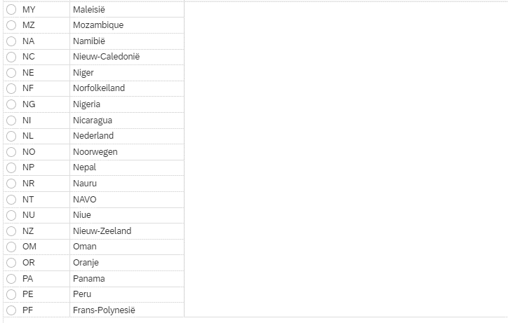
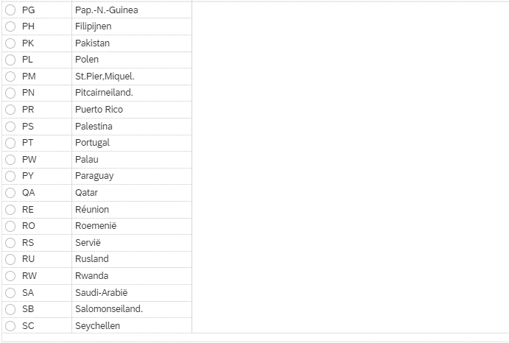
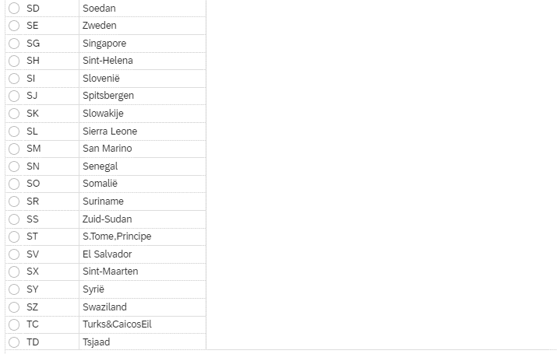
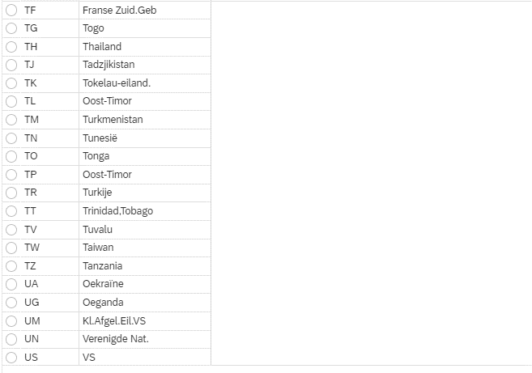
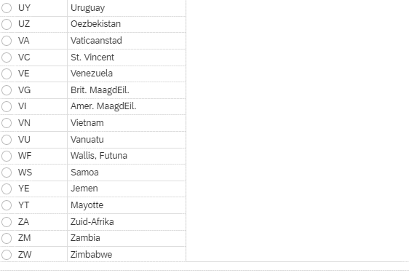
Country | Code
Afghanistan | AF
Åland Islands | AX
Albania | AL
Algeria | DZ
American Samoa | AS
Andorra | AD
Angola | AO
Anguilla | AI
Antarctica | AQ
Antigua and Barbuda | AG
Argentina | AR
Armenia | AM
Aruba | AW
Australia | AU
Austria | AT
Azerbaijan | AZ
Bahrain | BH
Bahamas | BS
Bangladesh | BD
Barbados | BB
Belarus | BY
Belgium | BE
Belize | BZ
Benin | BJ
Bermuda | BM
Bhutan | BT
Bolivia, Plurinational State of | BO
Bonaire, Sint Eustatius and Saba | BQ
Bosnia and Herzegovina | BA
Botswana | BW
Bouvet Island | BV
Brazil | BR
British Indian Ocean Territory | IO
Brunei Darussalam | BN
Bulgaria | BG
Burkina Faso | BF
Burundi | BI
Cambodia | KH
Cameroon | CM
Canada | CA
Cape Verde | CV
Cayman Islands | KY
Central African Republic | CF
Chad | TD
Chile | CL
China | CN
Christmas Island | CX
Cocos (Keeling) Islands | CC
Colombia | CO
Comoros | KM
Congo | CG
Congo, the Democratic Republic of the | CD
Cook Islands | CK
Costa Rica | CR
Côte d'Ivoire | CI
Croatia | HR
Cuba | CU
Curaçao | CW
Cyprus | CY
Czech Republic | CZ
Denmark | DK
Djibouti | DJ
Dominica | DM
Dominican Republic | DO
Ecuador | EC
Egypt | EG
El Salvador | SV
Equatorial Guinea | GQ
Eritrea | ER
Estonia | EE
Ethiopia | ET
Falkland Islands (Malvinas) | FK
Faroe Islands | FO
Fiji | FJ
Finland | FI
France | FR
French Guiana | GF
French Polynesia | PF
French Southern Territories | TF
Gabon | GA
Gambia | GM
Georgia | GE
Germany | DE
Ghana | GH
Gibraltar | GI
Greece | GR
Greenland | GL
Grenada | GD
Guadeloupe | GP
Guam | GU
Guatemala | GT
Guernsey | GG
Guinea | GN
Guinea-Bissau | GW
Guyana | GY
Haiti | HT
Heard Island and McDonald Islands | HM
Holy See (Vatican City State) | VA
Honduras | HN
Hong Kong | HK
Hungary | HU
Iceland | IS
India | IN
Indonesia | ID
Iran, Islamic Republic of | IR
Iraq | IQ
Ireland | IE
Isle of Man | IM
Israel | IL
Italy | IT
Jamaica | JM
Japan | JP
Jersey | JE
Jordan | JO
Kazakhstan | KZ
Kenya | KE
Kiribati | KI
Korea, Democratic People's Republic of | KP
Korea, Republic of | KR
Kuwait | KW
Kyrgyzstan | KG
Lao People's Democratic Republic | LA
Latvia | LV
Lebanon | LB
Lesotho | LS
Liberia | LR
Libya | LY
Liechtenstein | LI
Lithuania | LT
Luxembourg | LU
Macao | MO
Macedonia, the Former Yugoslav Republic of | MK
Madagascar | MG
Malawi | MW
Malaysia | MY
Maldives | MV
Mali | ML
Malta | MT
Marshall Islands | MH
Martinique | MQ
Mauritania | MR
Mauritius | MU
Mayotte | YT
Mexico | MX
Micronesia, Federated States of | FM
Moldova, Republic of | MD
Monaco | MC
Mongolia | MN
Montenegro | ME
Montserrat | MS
Morocco | MA
Mozambique | MZ
Myanmar | MM
Namibia | NA
Nauru | NR
Nepal | NP
Netherlands | NL
New Caledonia | NC
New Zealand | NZ
Nicaragua | NI
Niger | NE
Nigeria | NG
Niue | NU
Norfolk Island | NF
Northern Mariana Islands | MP
Norway | NO
Oman | OM
Pakistan | PK
Palau | PW
Palestine, State of | PS
Panama | PA
Papua New Guinea | PG
Paraguay | PY
Peru | PE
Philippines | PH
Pitcairn | PN
Poland | PL
Portugal | PT
Puerto Rico | PR
Qatar | QA
Réunion | RE
Romania | RO
Russian Federation | RU
Rwanda | RW
Saint Barthélemy | BL
Saint Helena, Ascension and Tristan da Cunha | SH
Saint Kitts and Nevis | KN
Saint Lucia | LC
Saint Martin (French part) | MF
Saint Pierre and Miquelon | PM
Saint Vincent and the Grenadines | VC
Samoa | WS
San Marino | SM
Sao Tome and Principe | ST
Saudi Arabia | SA
Senegal | SN
Serbia | RS
Seychelles | SC
Sierra Leone | SL
Singapore | SG
Sint Maarten (Dutch part) | SX
Slovakia | SK
Slovenia | SI
Solomon Islands | SB
Somalia | SO
South Africa | ZA
South Georgia and the South Sandwich Islands | GS
South Sudan | SS
Spain | ES
Sri Lanka | LK
Sudan | SD
Suriname | SR
Svalbard and Jan Mayen | SJ
Swaziland | SZ
Sweden | SE
Switzerland | CH
Syrian Arab Republic | SY
Taiwan, Province of China | TW
Tajikistan | TJ
Tanzania, United Republic of | TZ
Thailand | TH
Timor-Leste | TL
Togo | TG
Tokelau | TK
Tonga | TO
Trinidad and Tobago | TT
Tunisia | TN
Turkey | TR
Turkmenistan | TM
Turks and Caicos Islands | TC
Tuvalu | TV
Uganda | UG
Ukraine | UA
United Arab Emirates | AE
United Kingdom | GB
United States | US
United States Minor Outlying Islands | UM
Uruguay | UY
Uzbekistan | UZ
Vanuatu | VU
Venezuela, Bolivarian Republic of | VE
Viet Nam | VN
Virgin Islands, British | VG
Virgin Islands, U.S. | VI
Wallis and Futuna | WF
Western Sahara | EH
Yemen | YE
Zambia | ZM
Zimbabwe | ZW

